Прайс Работы
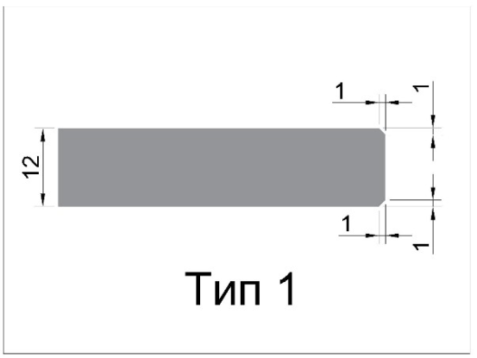
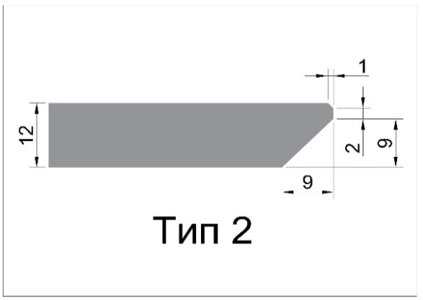
УСЛУГИ ПО ИЗГОТОВЛЕНИЮ
№ п/п | Наименование услуги |  |  |  | ед. изм. | ст-ть/руб.
 | Столешница/стеновая панель 12мм
 | Наименование работы | эскиз, уточнения
1 | Чистовая фрезеровка |  | чистовая фрезеровка в размер алмазной фрезой |  |  | базовый коэффиц. 1,22
2 | Чистовая фрезеровка изделия сложной геометрической формы |  | Изделия в геометрической форме которых, имеются срезы или скругления углов, сопряжение прямолинейных и криволинейных участков, диагональные спилы . Сюда же входят круглые, овальные, полигональные, трапецивидные, Г-образные, П-образные изделия |  |  | 0.10
3 | Обработка торца фаской ТИП 1 |  | Фаска наносится на ребра видимых торцов изделия. Не наносится на ребра внутренних вырезов. |  |  | 0.02
4 | Обработка торца фаской ТИП 2 |  | со шлифовкой и полировкой фаски |  |  | 0.03
5 | Снятие фаски |  | применяется для исключения травмирования об острые грани обработки |  |  | 0.01
6 | Скос 45 + фаска 1мм |  | Применяется для соединения двух деталей под углом 90 градусов |  |  | 0.03
7 | Вырез прямоугольной формы |  | в углах внутреннего контура стандартный радиус R6 и более |  |  | 0.03
8 | Вырез круглой формы диаметром свыше 70мм |  | Отверстия для установки круглых моек, блоков розеток и т. д. |  |  | 0.03
9 | Вырез круглого сантехнического отверстия диаметром до 70мм |  | Отверстия для установки сантехники, электрики и т. д. |  |  | 0.01
10 | Выборка четверти (зоны) снизу (для подстольного монтажа) |  | Дополнительно рекомендовано снять фаску по верхним граням выреза. Необходимо указать точные размеры ширины выборки (относительно выреза), глубины выборки, радиуса скругления внутренних углов (min R3) |  |  | 0.20
11 | Выборка четверти (зоны) сверху (для монтажа техники вровень с поверхностью столешницы) |  | Необходимо указать точные размеры ширины выборки (относительно выреза), глубины выборки, радиуса скругления внутренних углов (min R3) |  |  | 0.15
12 | Дополнительная обработка внутреннего угла, с целью уменьшения радиуса скругления |  | радиус внутреннего угла менее R6 (min R3) |  |  | 0.25
13 | Шлифовка и полировка |  | Дополнительная обработка видимых торцов |  |  | 0.30
14 | Водостоки | 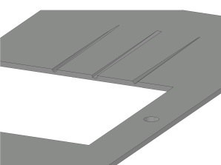 | 3 профиля водостоков: полукруг, прямоугольный, треугольный. Фрезеровка выполняется с наклоном в сторону мойки. Необходимо указать max глубину фрезеровки у выреза, длину водостока и количество водостоков. |  |  | 0.05
15 | Каплесборник |  | Фрезеровка канавки шаровой фрезой, с оборотной пласти. Отступ от переднего торца до каплесборника 16 мм |  |  | 0.05
16 | Соединение столешницы - еврозапил | 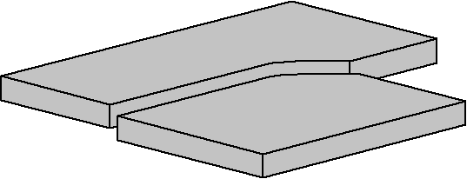 | ДОПОЛНИТЕЛЬНО: присадка и стяжки в зависимости от ширины столешницы длина еврозапила — по ширине сопрягаемой столешницы ширина еврозапила — 30мм Радиус дуги — 21мм |  |  | 0.15
17 | Присадка (выборка) под стяжку для столешниц от 10мм |  |  |  |  | 0.05
18 | Сверление отверстий для установки фурнитуры 5,6,8,10мм |  | обязательно указать расстояние от торцов до центра отверстия, диаметр и глубину отверстия |  |  | 0.05
19 | Стяжка К-ТОР для столешниц от 10мм |  | РЕКОМЕНДАЦИИ по количеству: от 200мм до 600мм — 2 стяжки от 600мм до 900мм — 3 стяжки Свыше 900мм- 4 стяжки |  | шт | 180.00
20 | Футорка (под саморез) |  | Пластиковая D10 Х 11 М6 (внутри футорки резьба М6) |  | шт | 4.80
21 |  |  | Металлическая без распорного шарика D5х8 М4 (внутри футорки резьба М4) |  | шт | 15.25
22 | УПАКОВКА |  | упаковка столешницы в картон на подложке из ДСП 16мм |  | м2 | 500.00
23 | Образцы (стойка) HPL compact (ТОНКИЕ СТОЛЕШНИЦЫ) АМК-Троя | 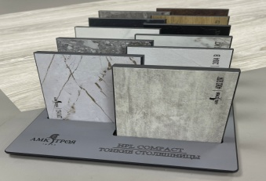 | стоимость 1 комплекта единожды компенсируется при обороте за месяц 200 000р |  | шт | 12000.00
24 | Образцы (связка) HPL compact (ТОНКИЕ СТОЛЕШНИЦЫ) АМК-Троя (28 декоров) | 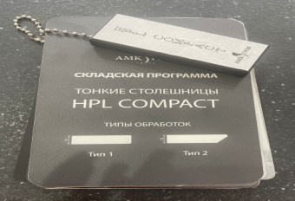 |  |  | шт | 2500.00
25 | Образцы (стойка) HPL compact ARPA 12 декоров |  |  |  | шт | 4700.00
26 | Образец еврозапила HPL |  | представлены варианты водостоков, выборка четверти, еврозапил, транспортировочные ячейки, отверстия под футорки |  | шт | 7000.00
 | ** СТОИМОСТЬ ОБРАБОТКИ HPL: Стоимость высчитывается суммированием коэффициентов сложности выполнения работ и умножением полученной суммы на стоимость материала.
 | Описание ограничений:
 | максимальная ширина |  |  | 1290/1310 мм
 | максимальная длина |  |  | 3040/4190 мм
 | минимальная длина/ширина |  |  | 25 мм
 | минимальный внутренний радиус |  |  | 3 мм.
 | максимальная длина обработки торца Тип2 |  |  | 3700 мм.

 | Параметры узкой детали: Одна из сторон имеет размеры от 25 мм до 70 мм

 | Изготовление узких деталей «в размер» с обработкой торца, возможно только фаской «ТИП 1»* (даже по периметру детали).
 | *С другими типами обработки (срез под 45º, фаска ТИП 2) изготавливаем методом «сращивания 2-х узких деталей в одну», с дополнительным припуском 4мм (на толщину пильного диска) без разделения (разрезания) срощенных деталей (и только с обработкой с 3-х сторон).

 | вторая сторона узкой детали не может быть менее 500мм.

 | ТИПЫ ФАСКИ

